CollectiveAccess
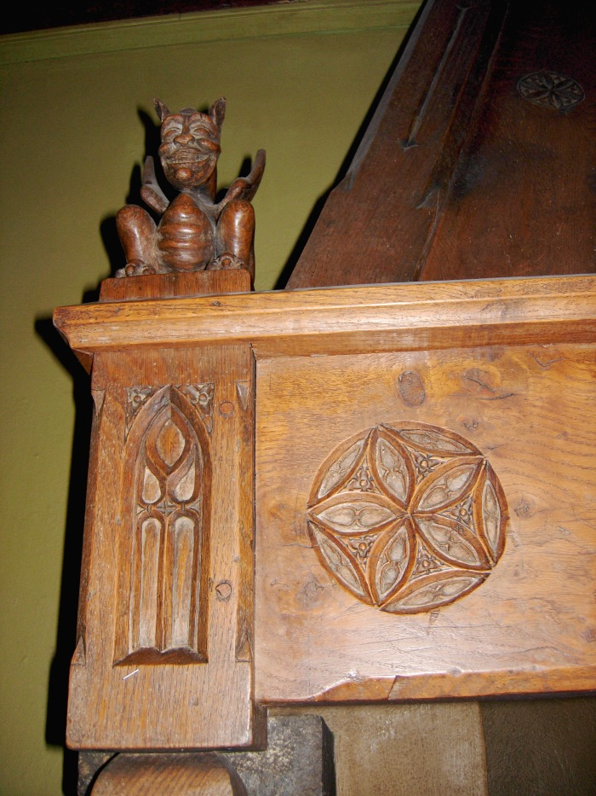
Image | Object | Description | Date
 | Cheminée de l'Abbaye (1-030) | Sculpture sur bois De François Simon Sculpteur et antiquaire à Samoëns : Linteau de cheminée dans la salle du réfectoire de l'Abbaye : Diable, rosace et Ogive
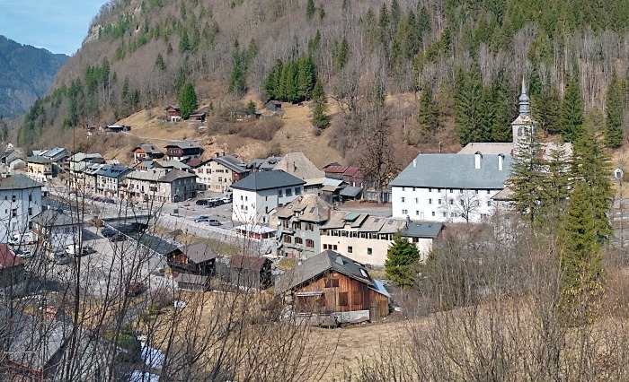 | Panoramique Sixt-Fer-A-Cheval (1-042) | Panoramique du chef lieu
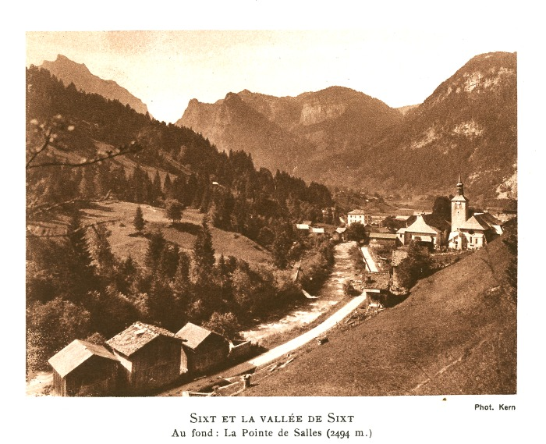 | Carte Postale ancienne : village et la vallée de Sixt , Eglise, le Fer A Cheval (1-048) | Carte Postale ancienne Photo Kern du village de Sixt et sa vallée , Eglise St Madeleine
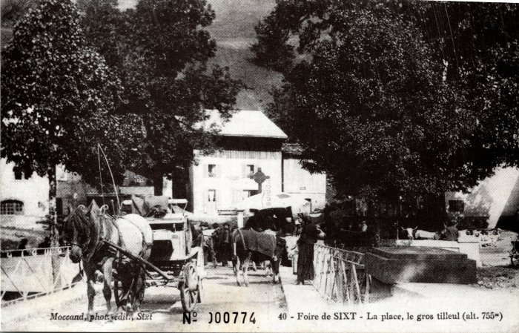 | La Foire de Sixt sur la Place (2-035) | La Foire de Sixt sur la Place
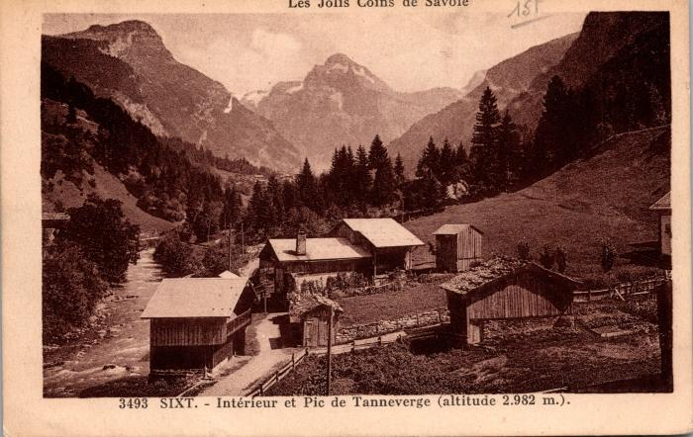 | Carte postale vue sur le "Pic de Tanneverge" depuis le bourg (2-083) | Carte postale vue sur le "Pic de Tanneverge" depuis le bourg
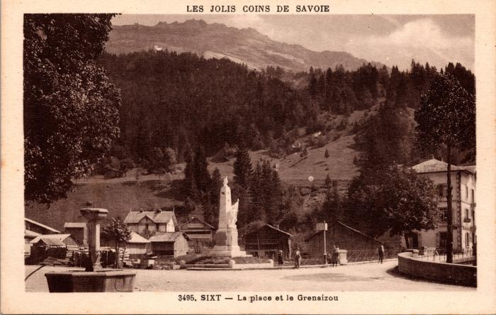 | La place et le "Grenaizou" (2-089) | La place et le "Grenaizou"
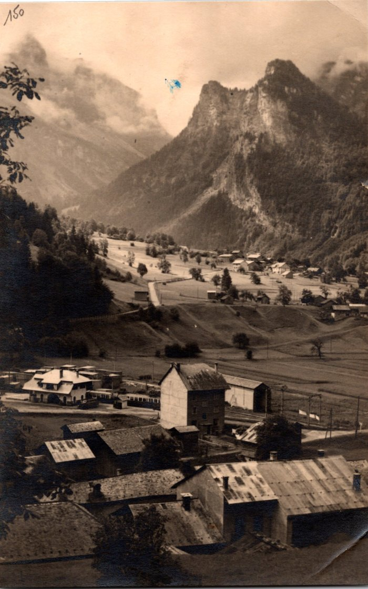
 | Carte postale vue sur une partie du village de Sixt (2-1490) | Carte postale vue sur une partie du village de Sixt
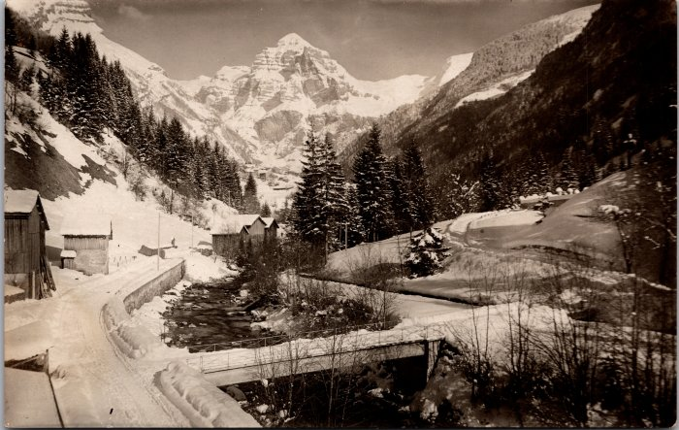 | Sixt l'hiver - février 1931 (2-1532) | Sixt l'hiver - février 1931
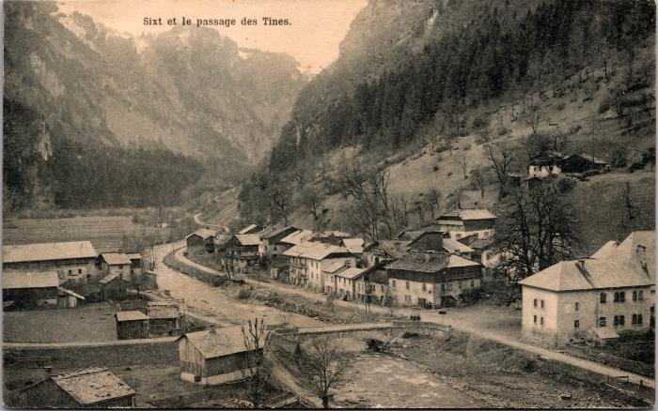 | Le village de Sixt (2-1574) | Le village de Sixt
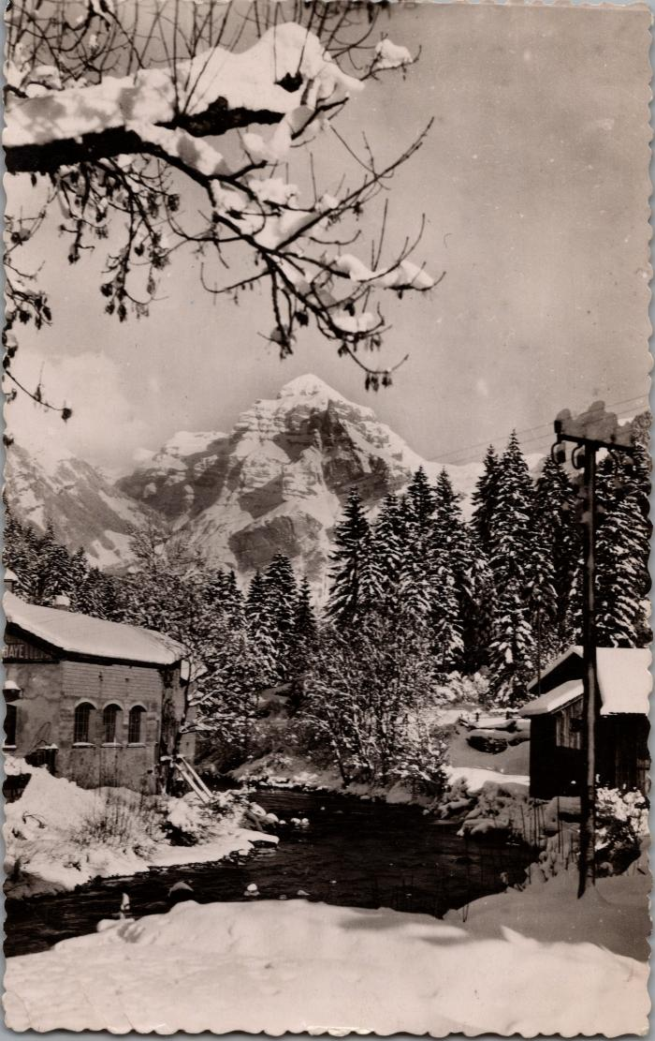
 | Sixt l'hiver dans les années 50, le bourg (2-1694) | Sixt l'hiver dans les années 50, le bourg
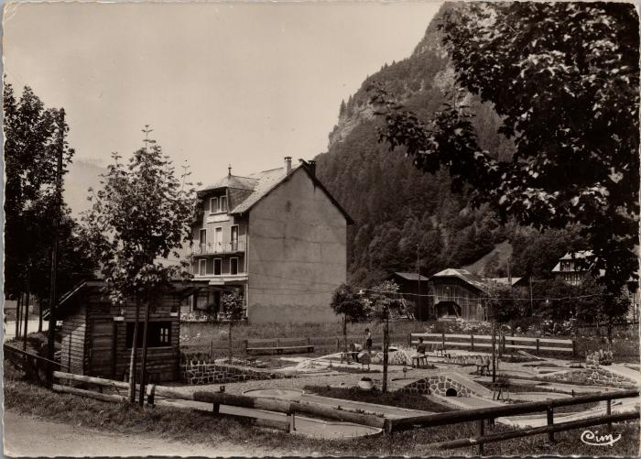 | Le mini Golf de Sixt Fer-à-Cheval (2-2391) | Le mini Golf de Sixt Fer-à-Cheval
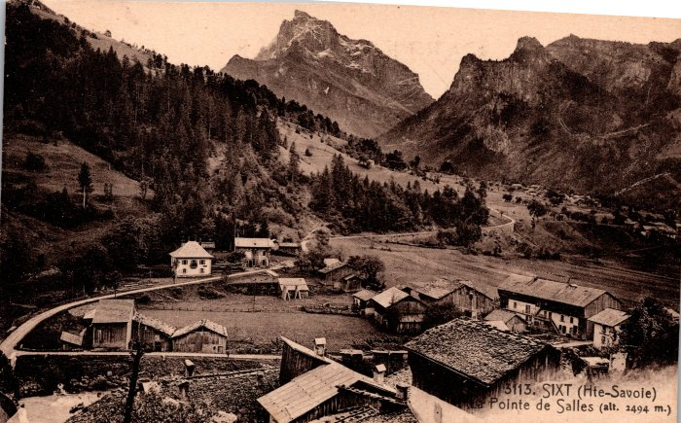 | Vue générale sur Sixt (2-246) | Vue générale sur Sixt
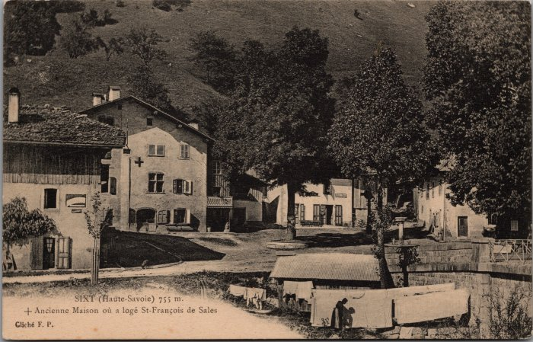 | L'ancienne Maison où a logé St François de Sales à Sixt (2-3079) | L'ancienne Maison où a logé St François de Sales à Sixt
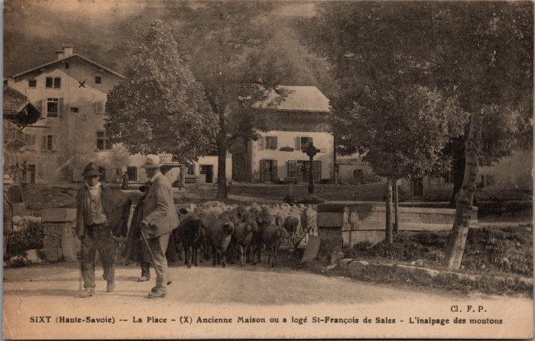 | "L'inalpage des moutons" sur la Place de Sixt (2-3130) | "L'inalpage des moutons" sur la Place de Sixt
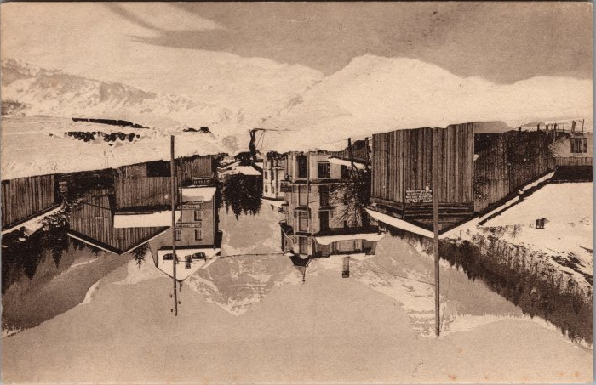 | Carte postale de Sixt l'hiver Avenue de la Gare (2-3334) | Carte postale de Sixt l'hiver Avenue de la Gare Ski sur les routes
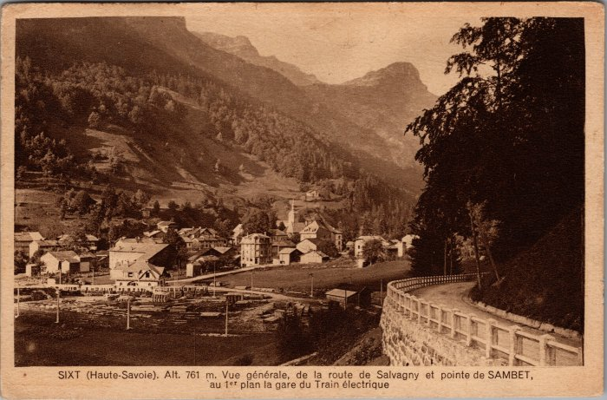 | Vue générale de la route de Salvagny, pointe de Sambet et la gare du Train électrique (2-3559) | Vue générale de la route de Salvagny, pointe de Sambet et la gare du Train électrique
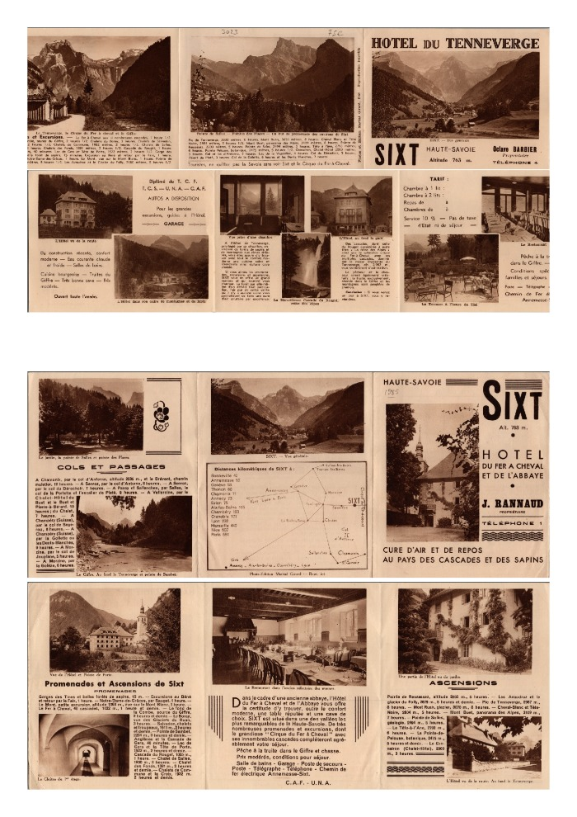
 | Tourisme à Sixt (2-3585) | Promotion du tourisme à Sixt ; randonnées dans les montagnes alentours, présentation de l'hôtel du Tenneverge et de l'hôtel du Fer-à-Cheval, distances kilométriques de Sixt aux autres villes.
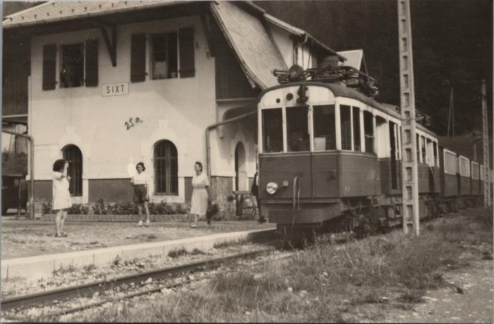 | La Gare de Sixt (2-3758) | La Gare de Sixt
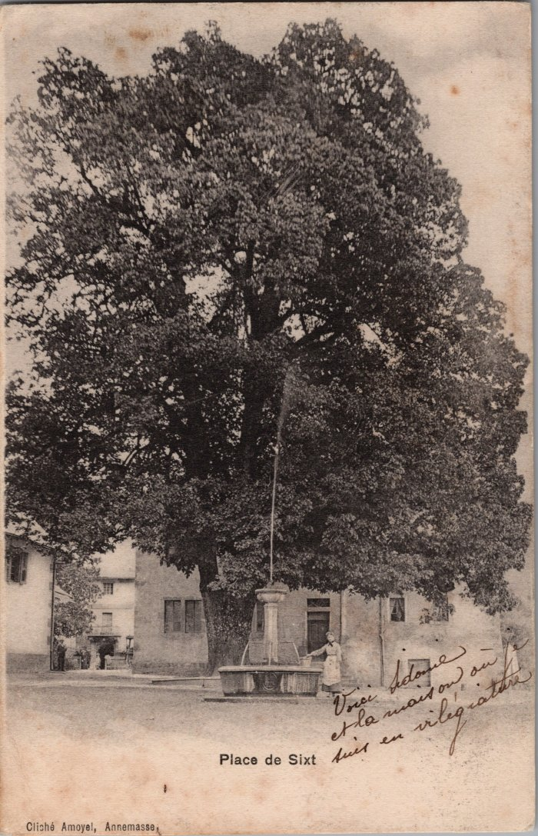
 | Photo de la Place de Sixt avec son tilleul (2-3789) | Photo de la Place de Sixt avec son tilleul
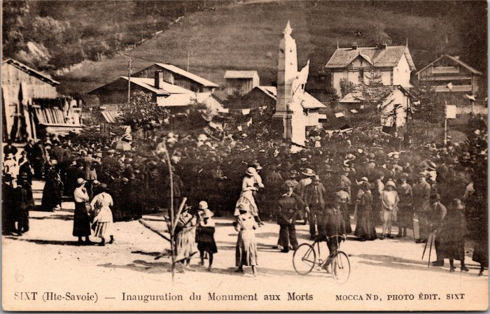 | Inauguration du Monument aux Morts à Sixt (2-3983) | Inauguration du Monument aux Morts à Sixt
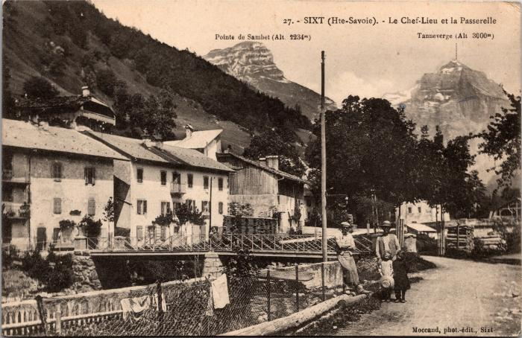 | Le Chef-lieu et la Passerelle (2-3997) | Le Chef-lieu et la Passerelle
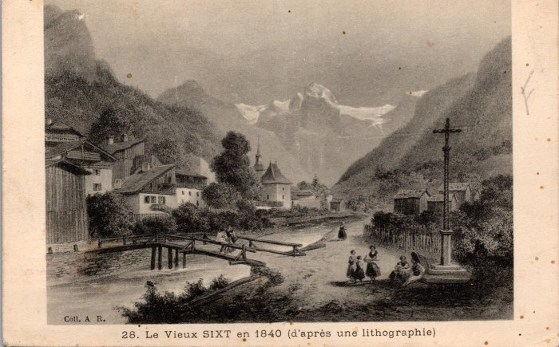 | Carte postale représentant le Vieux Sixt en 1840 d'après une lithographie (2-415) | Carte postale représentant le Vieux Sixt en 1840 d'après une lithographie
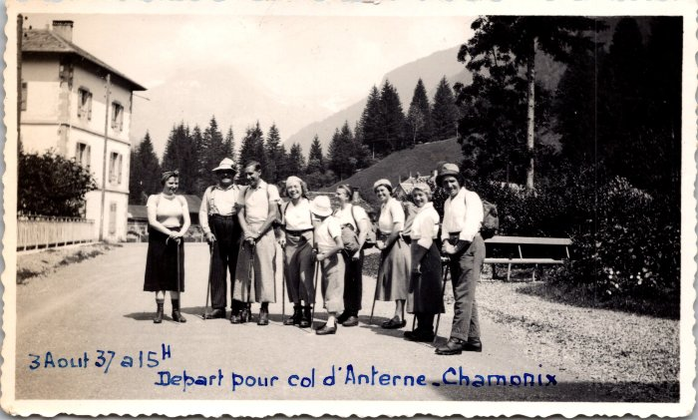 | Départ pour le col d'Anterne - Chamonix le 3 aout 1937 (2-4361) | Départ pour le col d'Anterne - Chamonix le 3 aout 1937, photo de groupe
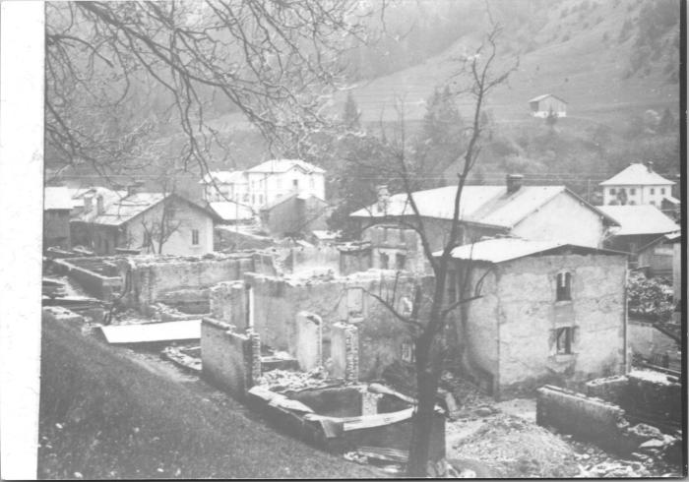 | Après l'incendie du Chef-Lieu, avril 1911 (2-4369) | Après l'incendie du Chef-Lieu, avril 1911
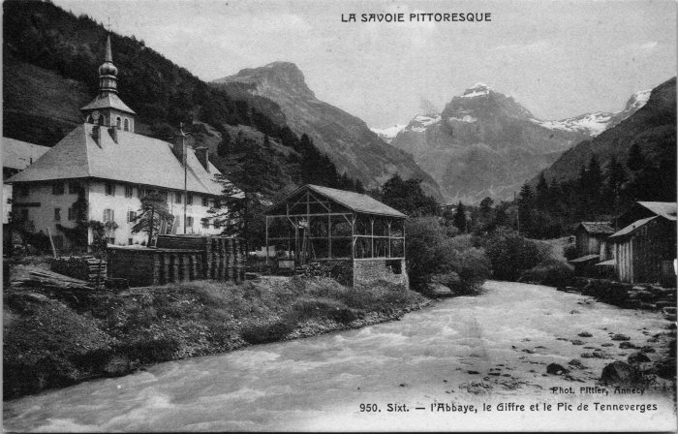 | Carte postale de Sixt - l'Abbaye, le Giffre et le Tenneverge (2-4461) | Carte postale de Sixt - l'Abbaye, le Giffre et le Tenneverge
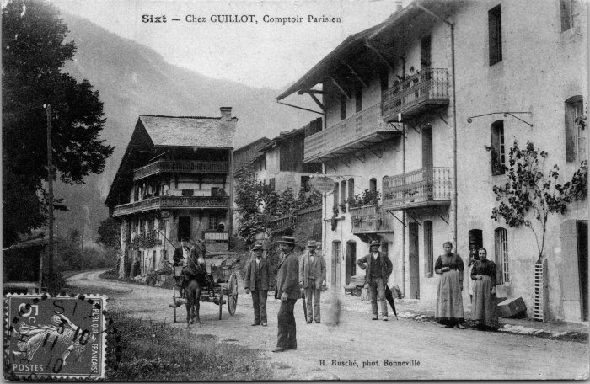 | Carte postale de Sixt, Chez GUILLOT - Comptoir Parisien (2-4537) | Carte postale de Sixt, Chez GUILLOT - Comptoir Parisien
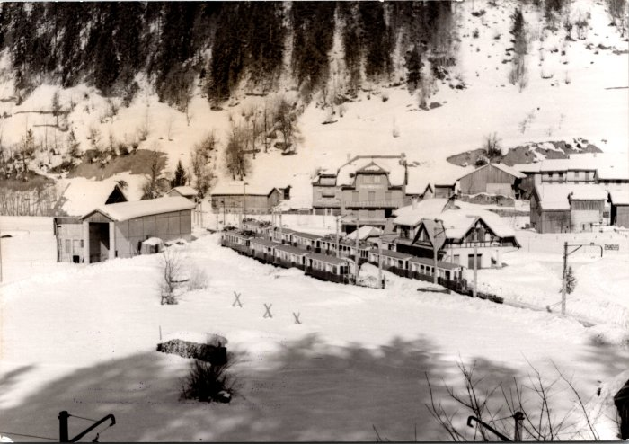 | La gare de Sixt en hiver - 1953 (2-677) | La gare de Sixt en hiver - 1953
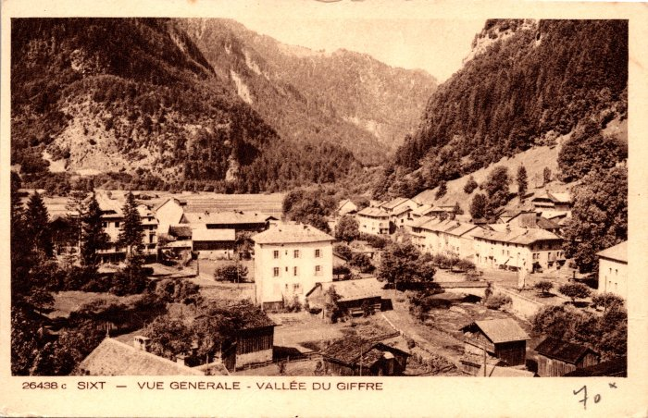 | Vue générale sur le village de Sixt-Fer-à-Cheval (2-939) | Vue générale sur le village de Sixt-Fer-à-Cheval
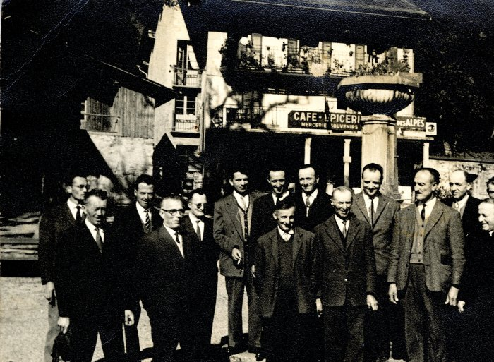 | Photo d'un groupe d'hommes devant le café - épicerie à Sixt (21-019) | Photo d'un groupe d'hommes devant le café - épicerie à Sixt probablement dans les années 40 Devant de gauche à droite : 1 : inconnu 2 : père de Jean BARBIER, Joseph 3 : Claude Denambride (le Fay) 4 : Adelin RICHARD (Bouzaron) 5: Pierre Deffayet (maire) 6: Curé Gaston Détraz Derrière de gauche à droite : 1 : Alexandre CHENEVAL 2: Michel FORAX 3 : Olivier BOCQUET (instituteur) 4 : Alexandre DENAMBRIDE du Fay 5 : Joseph BIORD 6 : Oscar DUCROZ 7 : MERMIN (chauffeur de car) 8 : Noêl MOGENIER 6 : Augustin MOCCAND JACQUET
 | Photo du folklore dans les années 80 à Sixt (22-015) | Photo du folklore dans les années 80 à Sixt RICHARD Jean Pierre "bouzaron", Sylviane, DEFFAYET Hélène, FORAX Marie-Jeanne, DENAMBRIDE Marie-Thérèse
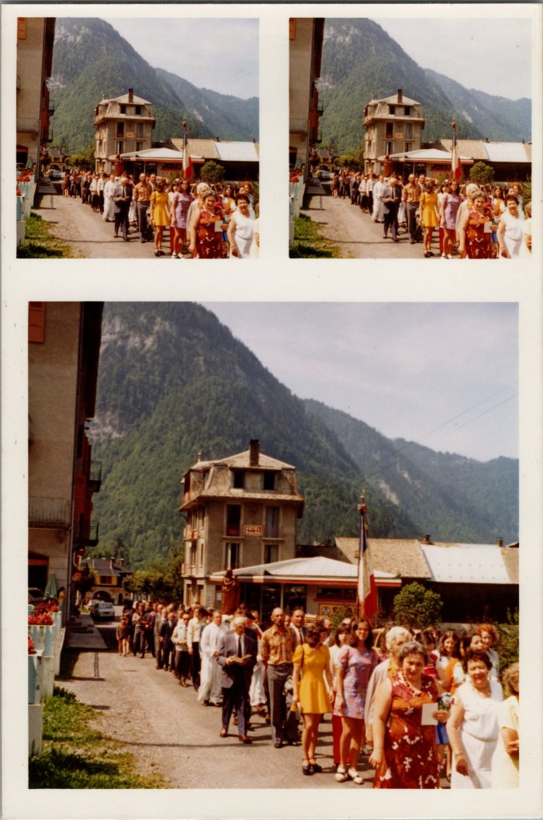
 | Procession du 15 aout (22-016) | Procession du 15 aout dans les années 70-80
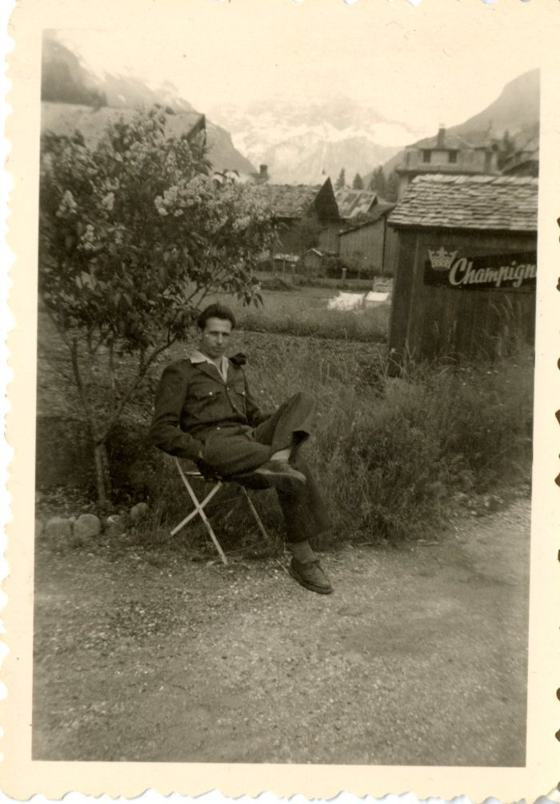
 | Armand POGGIA devant l'hôtel des Cimes (28-003) | Armand POGGIA devant l'hôtel des Cimes
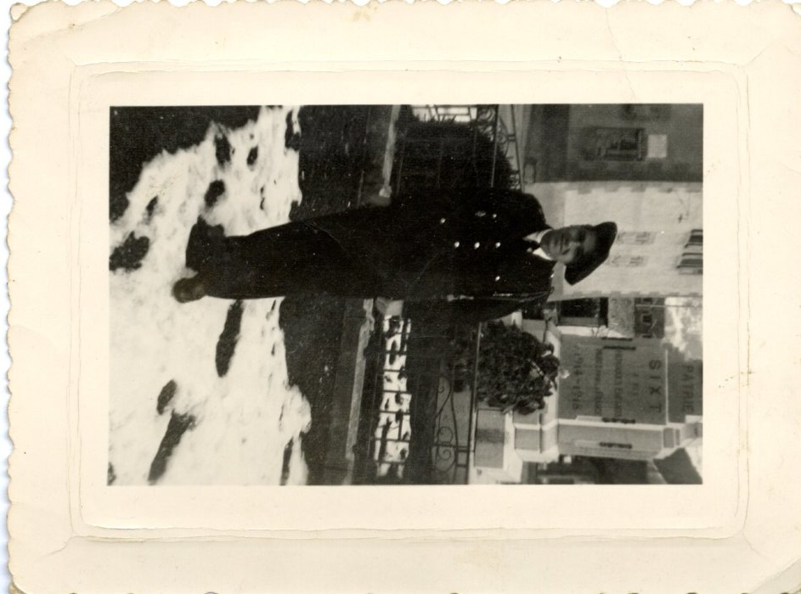
 | Lino POGGIA devant le monument aux morts (28-004) | Lino POGGIA devant le monument aux morts
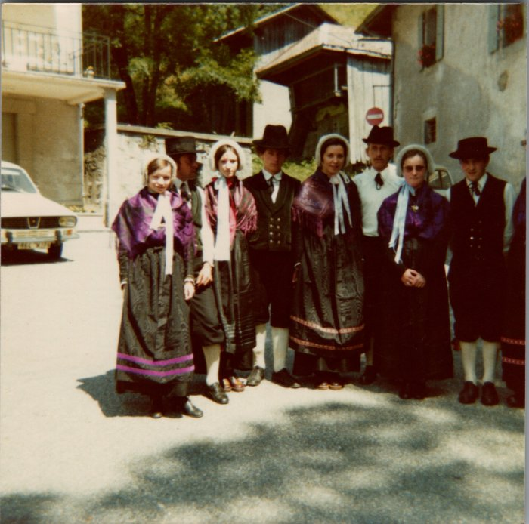 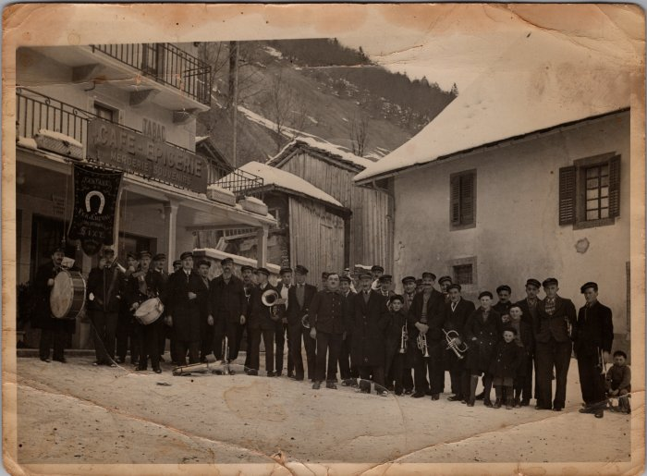 | Photo de groupe de la fanfare de Sixt dans les années 30 (29-006) | Photo de groupe de la fanfare de Sixt dans les années 30
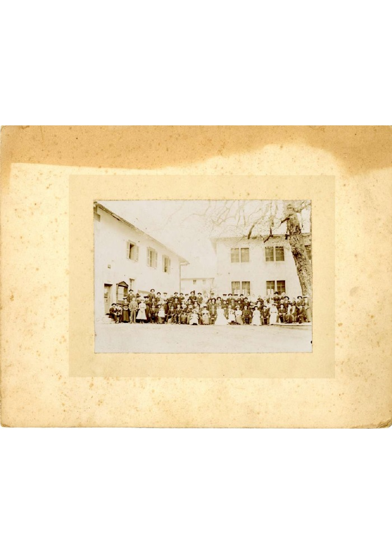
 | Mariage de Françoise BARBIER et Joseph RANNAUD - 1905 (40-009) | Mariage de Françoise BARBIER et Joseph RANNAUD dit "José Guilet"- 1905
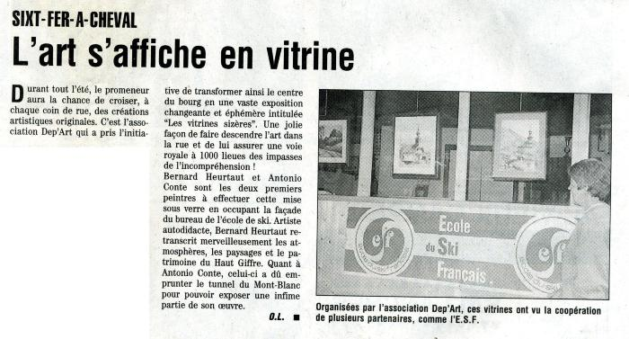 | Article de journal sur une exposition d'art à Sixt-Fer-à-Cheval le 29 juin 1997 (43-004) | Article de journal sur une exposition d'art à Sixt-Fer-à-Cheval le 29 juin 1997
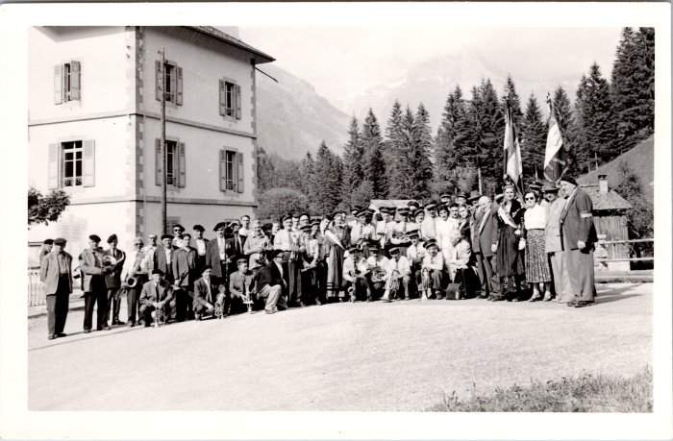 | Photo de groupe de l'harmonie de Sixt (48-005) | Photo de groupe de l'harmonie de Sixt
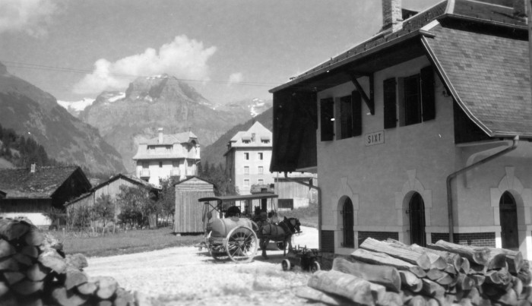 | Photos du village de Sixt-Fer-à-Cheval (51-055) | Photos du village de Sixt-Fer-à-Cheval
 | Photos du carnaval à Sixt en février 1977 (54-001) | Photos du carnaval à Sixt en février 1977
 | Photos de l'installation du nouveau pont d'en haut (54-004) | Photos de l'installation du nouveau pont d'en haut
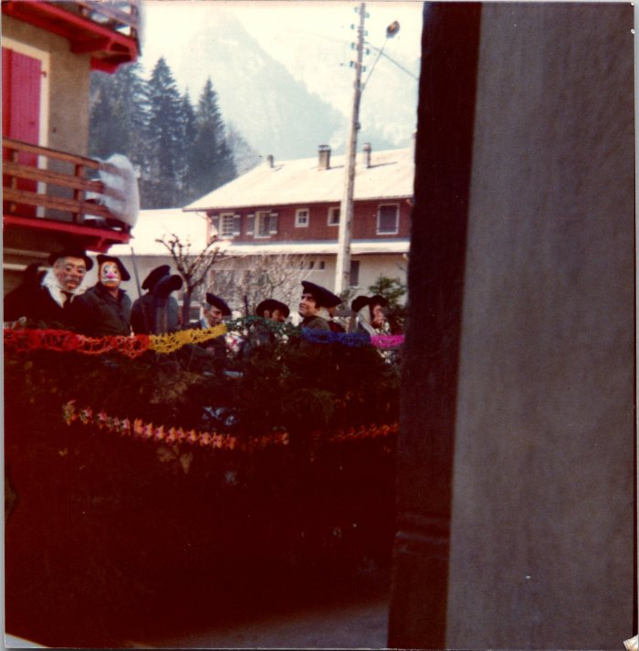 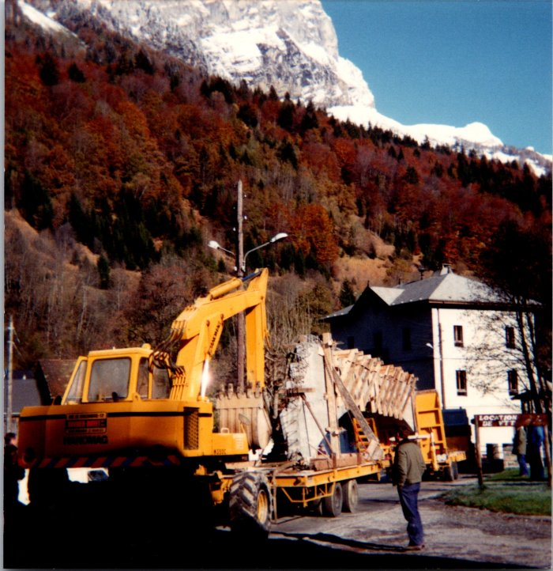 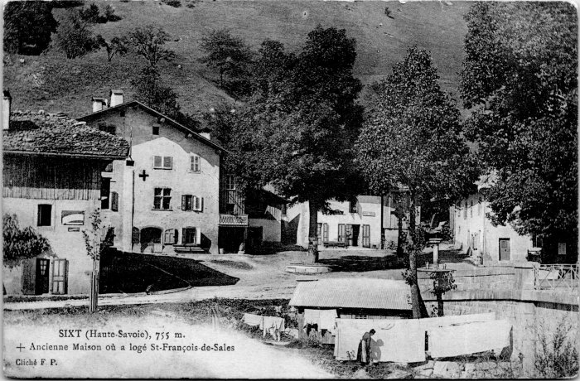 | Carte Postale de Rannaud François Louis à son épouse et à ses fils, 1915 (55-005) | Carte Postale de Rannaud François Louis à son épouse et à ses fils le 31 juillet 1915
 | Cérémonie au monument aux morts (55-007) | Cérémonie au monument aux morts
 | Chute d'un engin dans le Giffre au pont du chef-lieu (55-008) | Chute d'un engin dans le Giffre au pont du chef-lieu
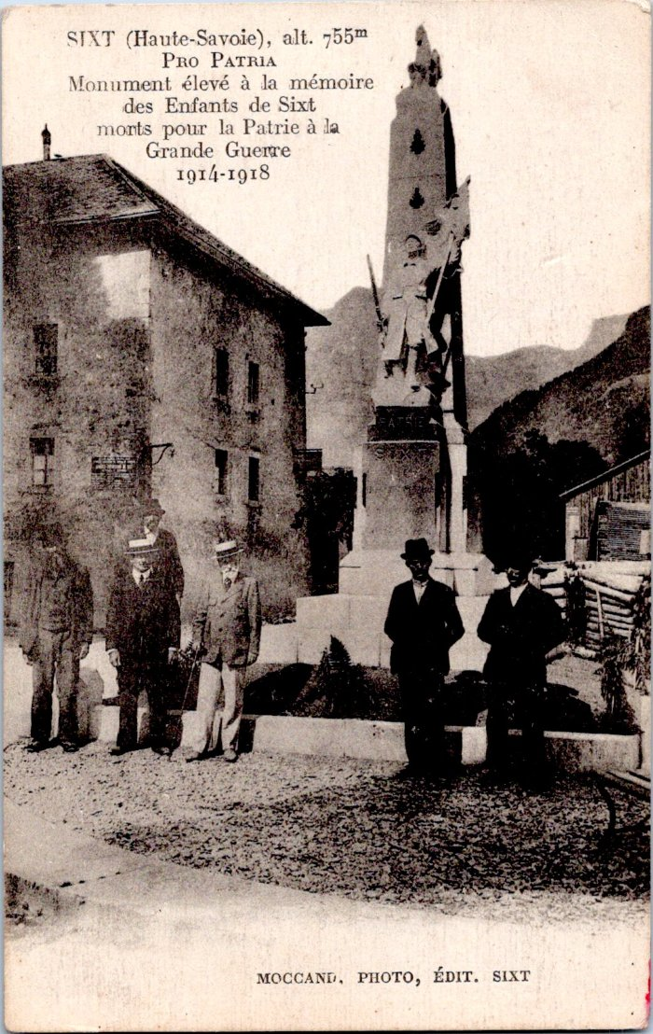
 | Monument aux morts de Sixt-Fer-à-Cheval (55-016) | "Pro Patria, Monument élevé à la mémoire des Enfants de Sixt morts pour la Patrie à la Grande Guerre 1914-1918"
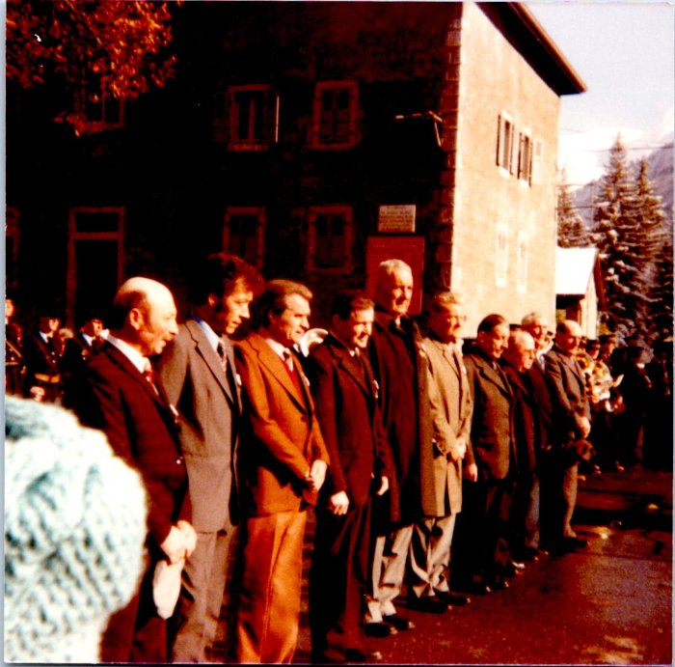 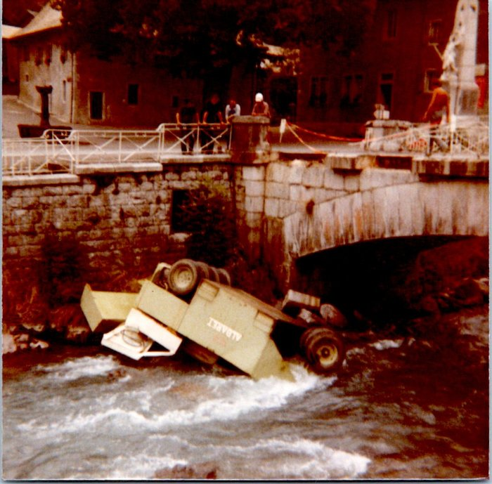 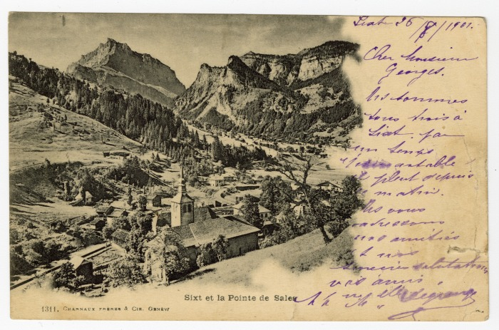 | Carte Postale de Sixt et la Pointe de Sales, 1901 (56-007) | Carte Postale de Sixt et la Pointe de Sales, 1901
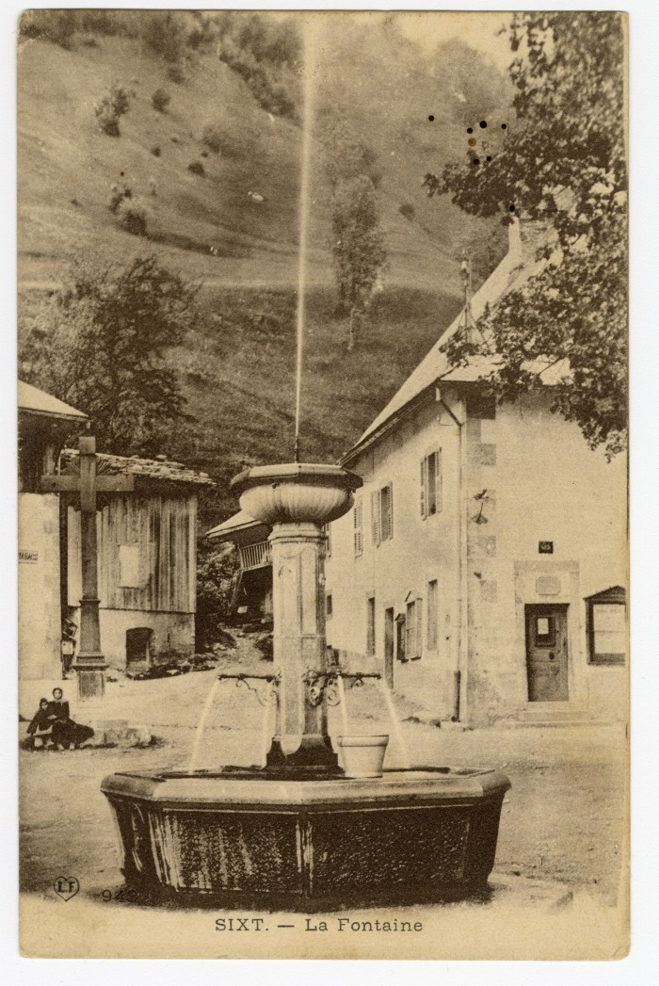
 | La Fontaine de Sixt (56-022) | La Fontaine de Sixt
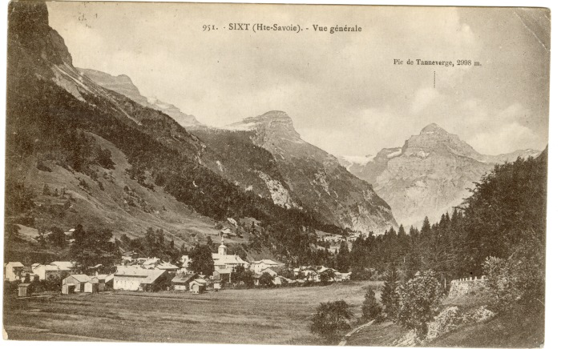 | Vue générale de Sixt (56-023) | Vue générale de Sixt sur le bourg et le Tenneverge en fond.
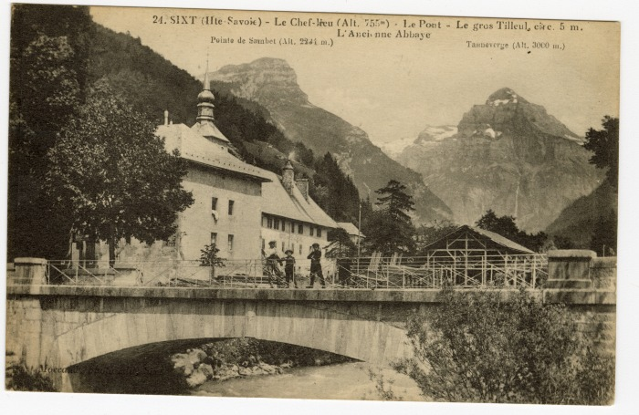 | Le Chef-lieu, le Pont, le gros Tilleul et l'Ancienne Abbaye (56-036) | Le Chef-lieu, le Pont, le gros Tilleul et l'Ancienne Abbaye
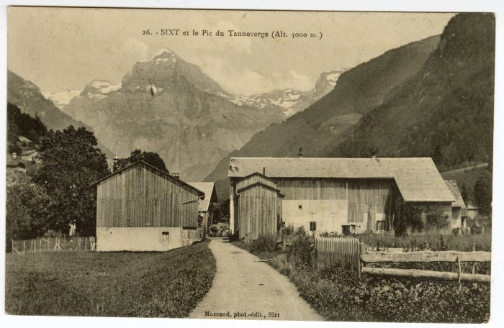 | Sixt vue sur le Pic du Tenneverge du bourg (56-037) | Sixt vue sur le Pic du Tenneverge du bourg
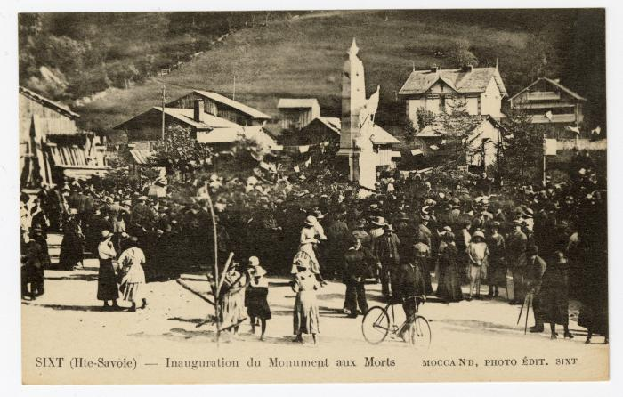 | Inauguration du Monument aux Morts sur la place (56-081) | Inauguration du Monument aux Morts sur la place

 | Photo devant le Monument aux morts (56-091) | Photo devant le Monument aux morts "Pro patria" Monument élevé à la mémoire des Enfants de Sixt morts pour la Patrie à la Grande guerre 1914-1918
 | Sur la Place, l'Inalpage des Moutons à Sixt (56-099) | Sur la Place, l'Inalpage des Moutons à Sixt
 | Kermesse de Sixt (7-005) | Enfants costumés a l'occasion de La Kermesse du village de Sixt fer A Cheval Août 1995

 | Groupe Folklorique Le Prazon (7-006) | Groupe Folklorique Le Prazon Place du tilleul de Sixt. Kermesse du 15 août 1995.
 | Inauguration du nouveau tilleul juin 2026 (9-004) | Inauguration du nouveau tilleul le 14 juin 2026. En présence de Cédric Mionnet-Perdu, maire, ainsi que du conseil municipal et de Stéphane Bouvet et du précédent conseil municipal. Jusqu’en 2018 s’élevait sur la place devant le presbytère un tilleul séculaire, élément historique du Chef-lieu. D’un âge estimé localement à environ 250 ans, cet arbre constituait, avec un frêne également très ancien aujourd’hui disparu, l’épicentre de la vie du village. Encore majestueux dans les années 1990, le tilleul a par la suite commencé à décliner, intoxiqué par le sel de déneigement. La commune s’est inquiétée de l’état sanitaire de son tilleul dès 2005, constatant des signes de dessèchement de l’arbre probablement liés aux effets cumulés des pratiques de salage et de la canicule de l’été 2003. Une série de quatre expertises sont ainsi menées en 2005, 2006, 2008 et 2012. Elles sont à chaque fois accompagnées de mesures de préservation et d’élagage. La dernière expertise de 2012 conclut à une perte brutale de vitalité de l’arbre impliquant une grande fragilisation de ses tissus de soutien et une sensibilité accrue aux agents pathogènes. Elle prescrit l’abattage du tilleul dans la mesure où cet arbre n’offrait plus aucune vitalité ni aucune capacité à réitérer de nouveaux tissus vivants. Le lundi 10 décembre 2018, suite à la chute de l’une des 3 branches charpentières du tilleul historique du Chef-lieu, la mairie a pris la difficile décision d’une mise en sécurité d’urgence par la coupe de cet arbre qui présentait un risque pour la sécurité publique. La mairie de Sixt-Fer-à-Cheval, très attachée à ce symbole historique, a souhaité planter un nouveau tilleul (Tilia Platyfyllos) au même emplacement. Le jeune arbre a trouvé sa place en février 2026. Cette plantation s’inscrit dans une démarche globale de valorisation, de gestion du patrimoine naturel, paysager et architectural du village, et s’intègre à la mise en œuvre de l’opération Grand Site.

